本文件说明-陈英

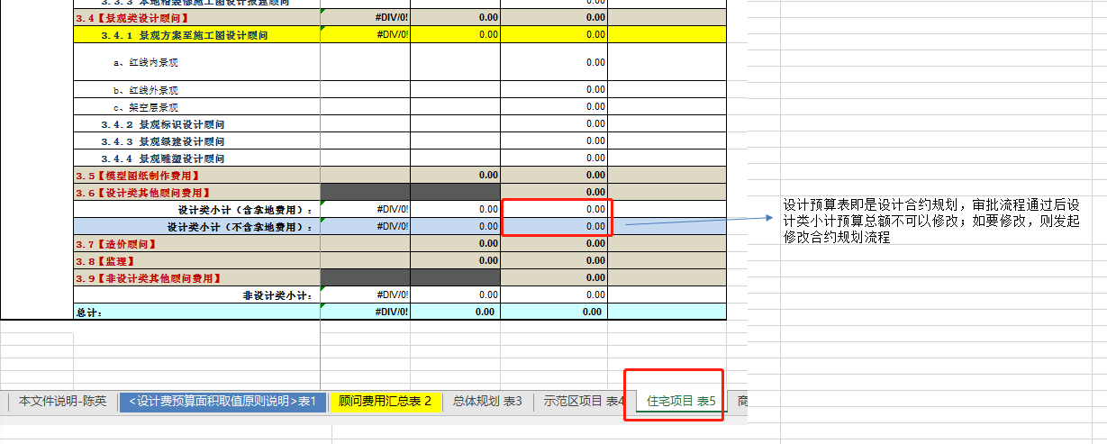
表1 《设计费预算面积取值原则说明》 针对不同的城市公司指定设计面积取值原则说明，在系统中加入此说明 | 欢迎提意见
表2 《顾问费用汇总表》 对后续表3-7的汇总，，能展现项目设计预算费的总和
表3~7 对项目分期开发所涉及的设计预算列项，表中顾问类对应设计部合约规划科目。在本平台研发，应设置灵活，对四级科目可增加可减少，同时在生成报表前，对四级科目有可选性，报表按需形成
表3~7 为常见项目类别（住宅/商业/综合体），不排除在实际操作过程中还有其他项目类别

